상품제안서
스탠드클리너(액정클리너겸 거치대) | 상품코드: S24679

 |  |  |  |  |  |  | 02-713-8555 | www.synergygift.co.kr
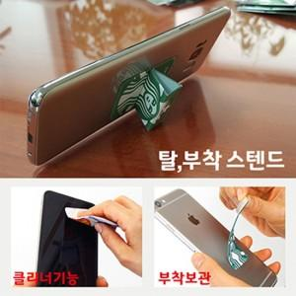

【상세/제작정보】 | 3 in 1 (액정클리너 기능+거치대 기능+홀더기능)

【인쇄/포장옵션】 | 풀칼라 / OPP(비닐)

【공급단가】 | 수량 | 1,000~ | 2,000~ | 3,000~ | 5,000~ | 10,000~
*VAT별도 | 단가 | 1,000원 | 970원 | 940원 | 900원 | 870원

【상품 URL】 | https://www.synergygift.co.kr:443/src/goods_detail.php?gdno=24679

